수정요청 1
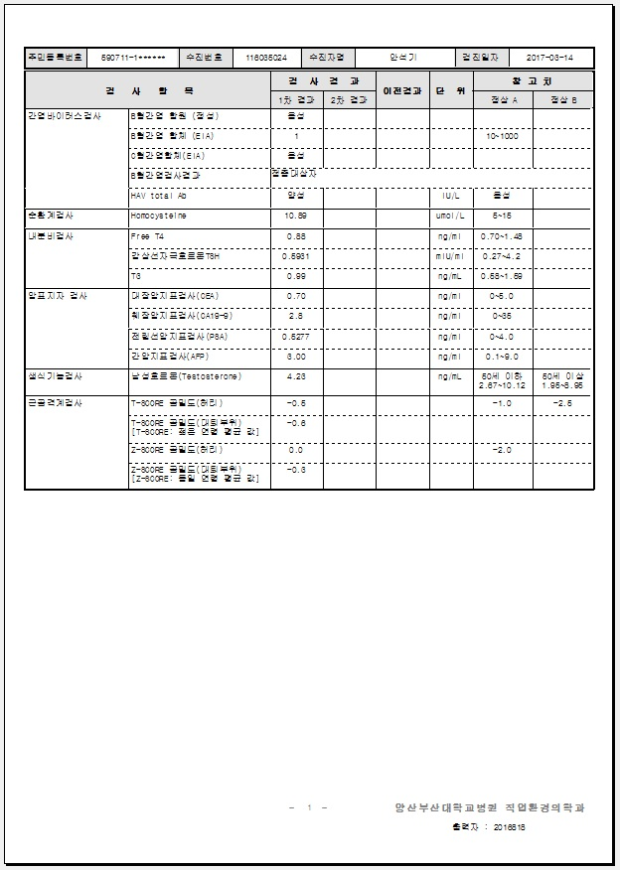
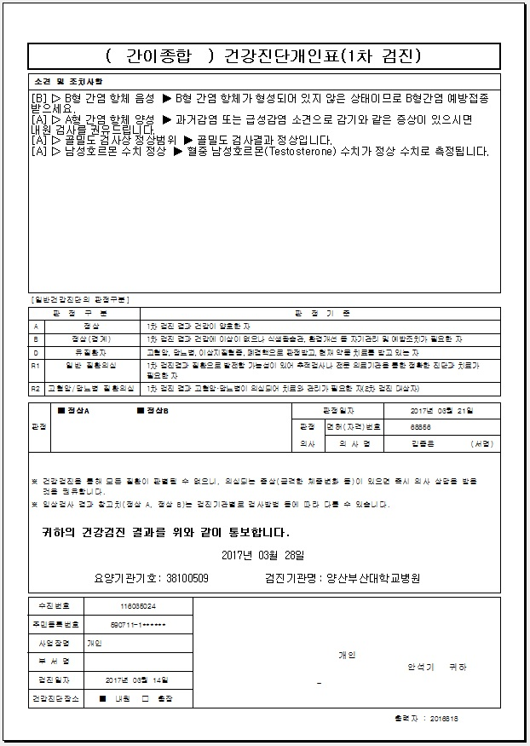
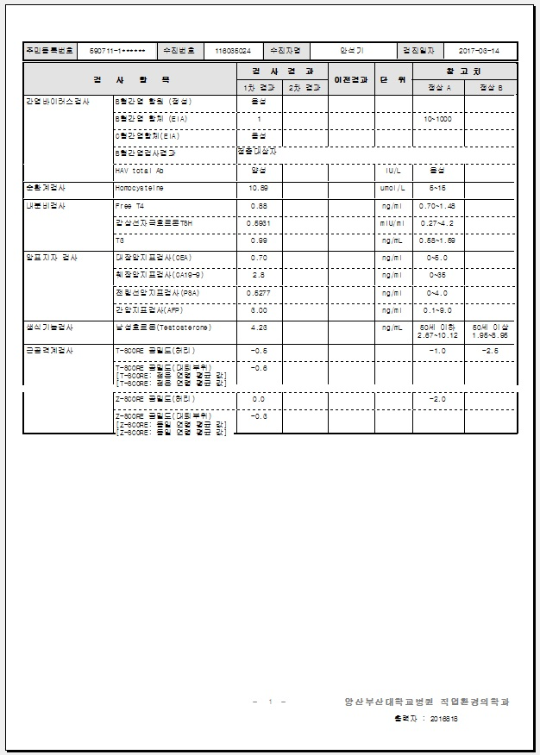
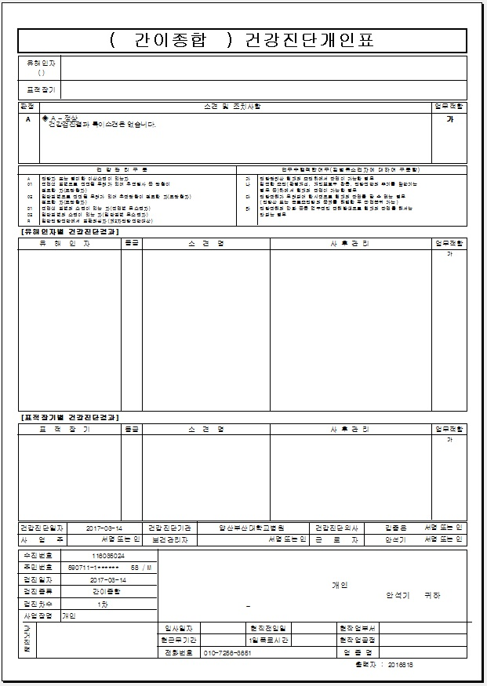
3/22 업데이트 이후
(간이종합검진 ) 인쇄- 사업장 결과지- ⊙변경-인쇄 시,
①,②,③,④ 네 장의 결과지가 인쇄 됩니다. (원래는 ③,④ 번 두 장의 결과지만 출력됐음)
업데이트 이전 처럼, ③,④ 두장의 결과지만 출력 되도록 수정 해 주시면 됩니다
그리고, ④번 결과지 보시면 골밀도 검사 항목이 오류가 나는데, 수정 하 실때 참고해 주시기 바랍니다.

①
②
③
④

수정요청 2
간이종검 결과지 인쇄시 , 테두리 아랫 부분이 잘려서 인쇄 됩니다.
▲ 사진과 같이 골밀도, 남성호르몬 등의 결과 참고치 업데이트 후에 발생하는 현상입니다.
같은 검사 항목이라도 테두리가 잘려서 나오는 분이 있고, 정상적으로 나오는 분도 있습니다. 확인 후 수정 해 주시기 바랍니다

